Sheet1
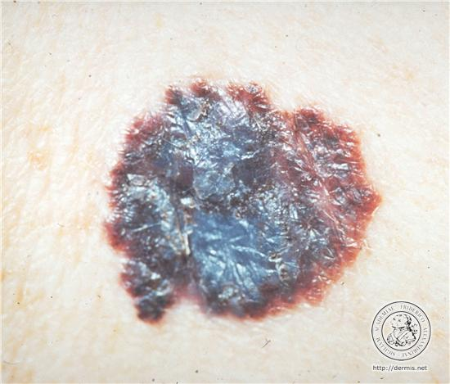
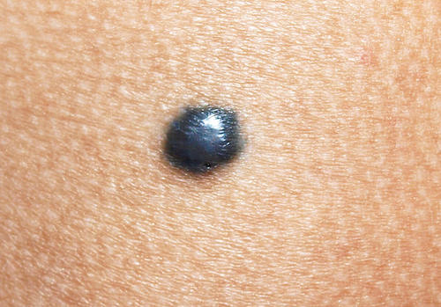
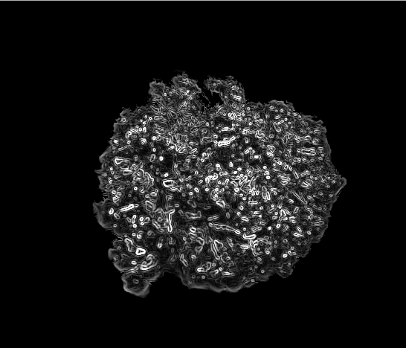
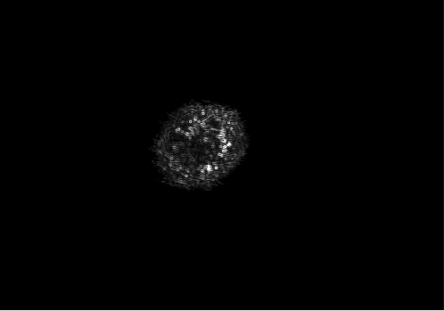

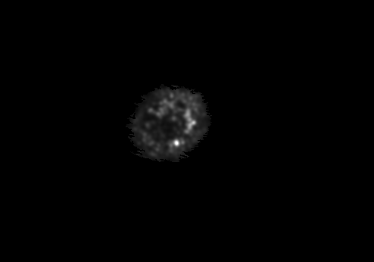
 |  |  |  |  | Imagen: 483x550 |  | desv(k)=﻿(7+4*k)/7

Propuesto por cavalcanti |  |  |  |  |  |  |  | Con K=50 se aprecia mejor la textura
k=10, desvMax=6.71, window=47x47 |  |  |  |  |  |  | Original | k=50, desvMax=29.57, window =207x207
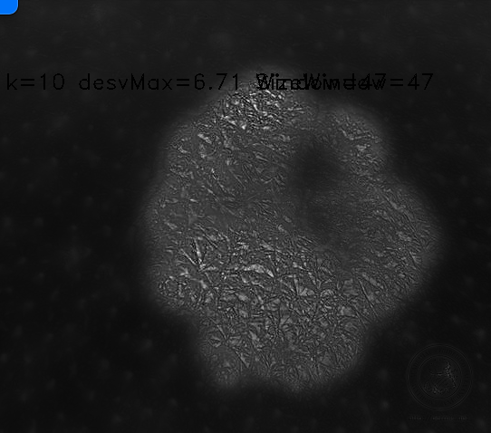
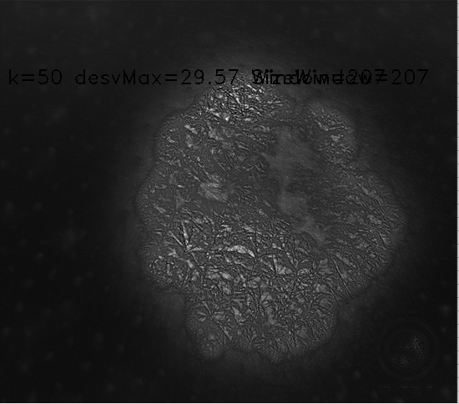
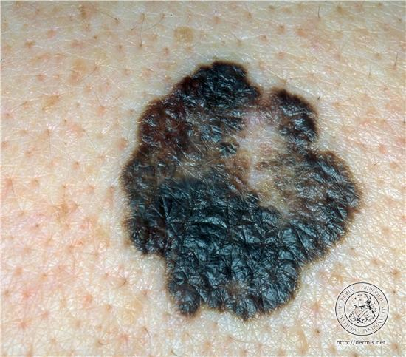

 |  |  |  |  |  | No hay variaciones con la cantidad de puntos en la desviación

 | p=100 |  |  |  |  |  | p=10 |  | diferencia

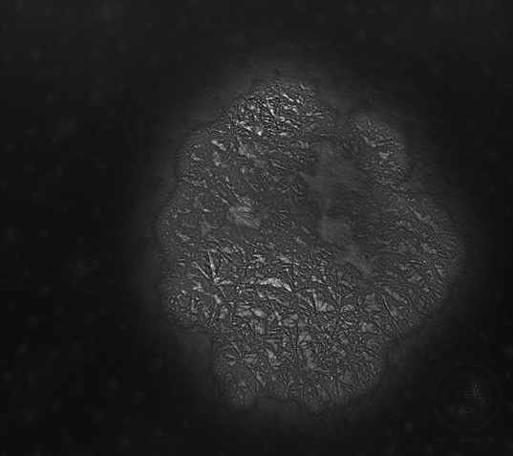
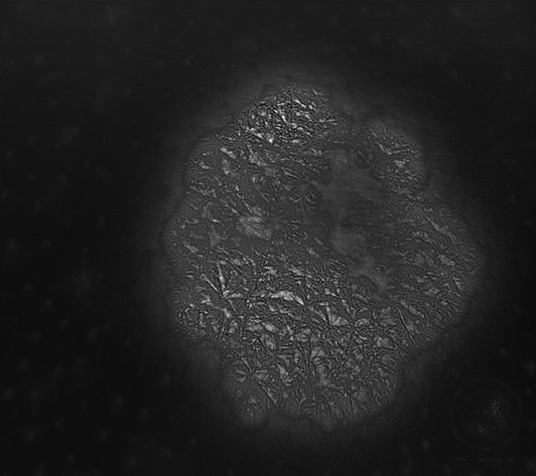


 |  |  |  | Histograma de la magnitud del gradiente de I1

 |  |  | sin filtro | con filtro
 |  |  | 0.25469 | 0.0124432
 |  |  | 0.77288 | 0.143705000
 |  |  | 0.523347 | 0.451690000
 |  |  | 0.238545 | 0.646575000
 |  |  | 0.0793702 | 0.519568000
 |  |  | 0.0258545 | 0.280739000
 |  |  | 0.00480567 | 0.089173900
 |  |  | 0.00103349 | 0.019673100
 |  |  | 0.000517461 | 0.002313150
 |  |  | 0.000566598 | 0.001255170
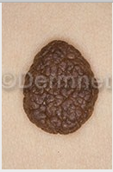
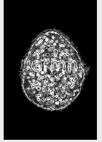
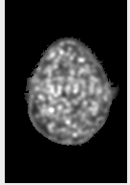

Histograma del gradiente de I1

 |  | enigno poca rugosidad |  | Maligno sin rugosidad
 |  |  | 0.363189 | 0.0126337 |  | 0.363189
 |  |  | 0.88758 | 0.118921 |  | 0.88758
 |  |  | 0.275218 | 0.210051 |  | 0.275218
 |  |  | 0.0624203 | 0.263346 |  | 0.0624203
 |  |  | 0.0231826 | 0.396613 |  | 0.0231826
 |  |  | 0.0101077 | 0.569795 |  | 0.0101077
 |  |  | 0.00335303 | 0.588909 |  | 0.00335303
 |  |  | 0.00142095 | 0.199255 |  | 0.00142095
 |  |  | 0.00128766 | 0.0579079 |  | 0.00128766
 |  |  | 0.000853289 | 0.0196761 |  | 0.000853289

